Fluxo de Teste
amostra sistema
246 | Resumo:
220
192 |  |  |  | verificar com Teste de adequação (Chi-Square/KS)
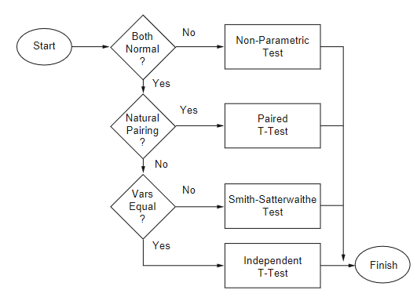
145
119
93
70
41
17 |  |  |  |  |  | soma ranks
0
241
217
amostra modelo
191 |  |  |  |  |  | não vai ser o caso, neste contexto de simulação
167 |  |  |  |  |  | (empregado quando as duas amostras partem do mesmo indivíduo;
142 |  |  |  |  |  | não é o caso aqui, porque um indivíduo vem da observação real -do sistema-
117 |  |  |  |  |  | e o outro vem do modelo)
94
69
44 |  |  |  |  |  | usam o Teste T
20

 |  | Teste F | (variâncias convergem?) |  | (médias convergem?)

Teste F
 | variâncias
7315.5666667 | sistema | são similares?
5533.9555556 | modelo

 |  |  |  |  | Neste exemplo, é o
F= | 1.3219417094 |  |  |  | sistema (denominador)
 |  |  |  |  | modelo (numerador)

 |  |  | H0 | : variâncias das duas amostras convergem

 |  |  | Com F = 1,32 < Fcrit. (3.18) logo não rejeita H0
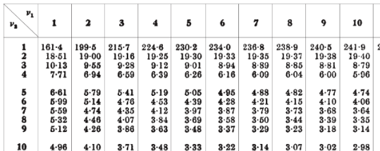

 |  |  |  | TABELA TESTE F

Teste T
Sistema | Modelo
246 | 241
220 | 217
192 | 191 | 15.9 |  | 1800
145 | 167 | 340.06719924 |  | 20
119 | 142
93 | 117 | 0.046755464907 |  | 9.4868329805 | t= | 0.44356128649
70 | 94
41 | 69 | tval = | 2.1
17 | 44 | H0 | : médias das duas amostras convergem
0 | 20 | Com t = 0.44356 < tval (2.1) logo não rejeita H0
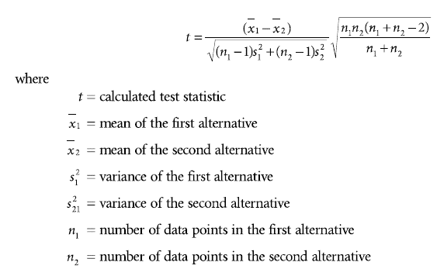
114.3 | 130.2
abs( )
7315.5666667 | 5533.9555556 |  |  |  |  |  |  |  |  |  | vai ser sempre 0,05
85.531085967 | 74.390560931
17344.89
11172.49
6037.29 |  |  |  |  |  |  |  | com a= | 0.05 | procura a/2
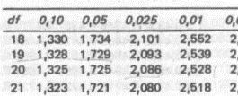
942.49
22.09 |  |  |  |  |  |  | GL (df) = (n1 -1) + n2-1)
453.69 |  |  |  |  |  |  | 9 + 9 = 18
1962.49
5372.89
9467.29
13064.49 |  |  |  |  |  |  |  | TABELA TESTE T
7315.5666667

 |  |  | Teste F

Smith-Satter
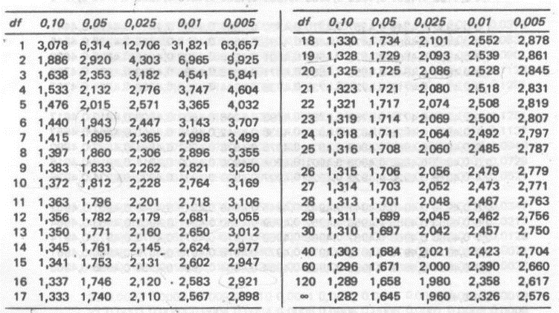
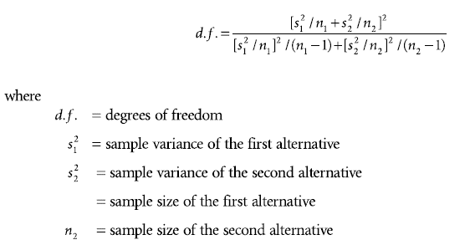
n1 | 10
n2 | 10
med1 | 114.3
med2 | 130.2
var1 | 7315.5666667
var2 | 5533.9555556

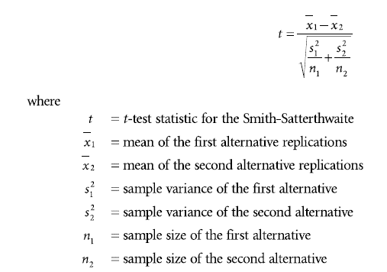
cálculo GL: | 1651102.2134 | 17.660488432 | GL = 17
 | 93491.310828
abs( )
cálculo t: | -15.9 | -0.44356128649
 | 35.846230237

como variâncias do exemplo convergem,
este teste não precisa ser empregado
neste caso...

Na tabela Teste T: |  |  | Obs.: GL = df
tval (df=17; a=0,025) = 2,1

t < tval, logo não rejeita H0 |  |  |  | Tabela Teste T

